Sheet1
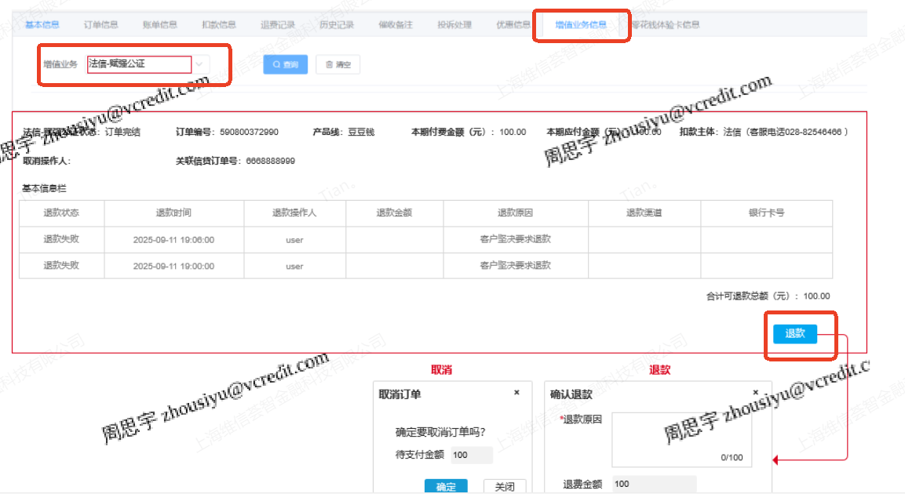
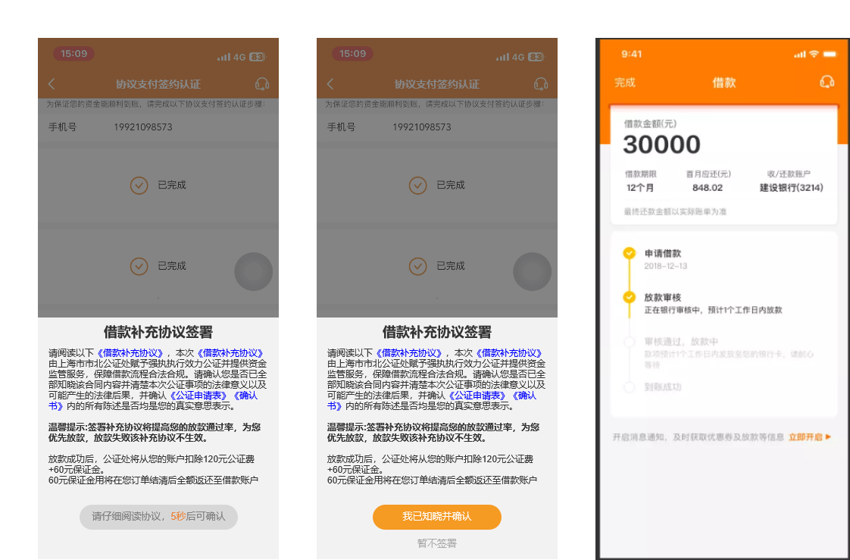
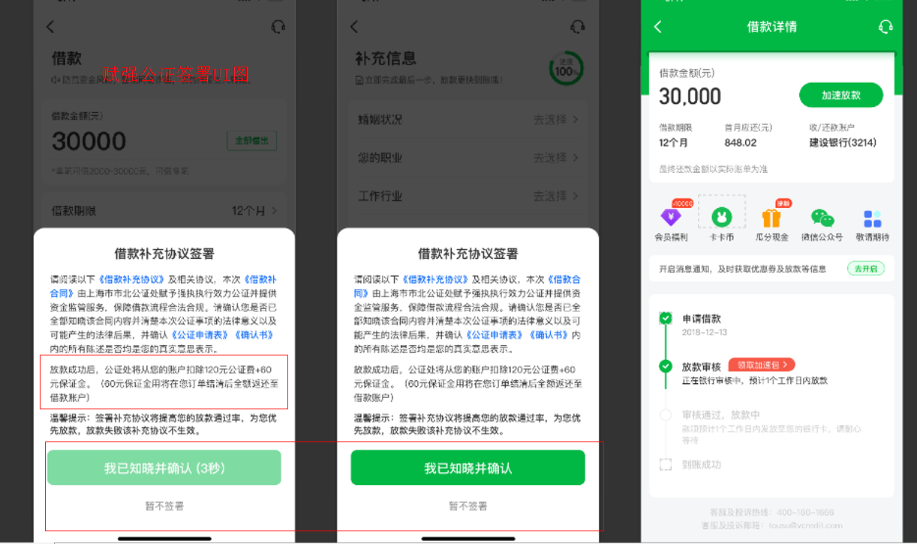
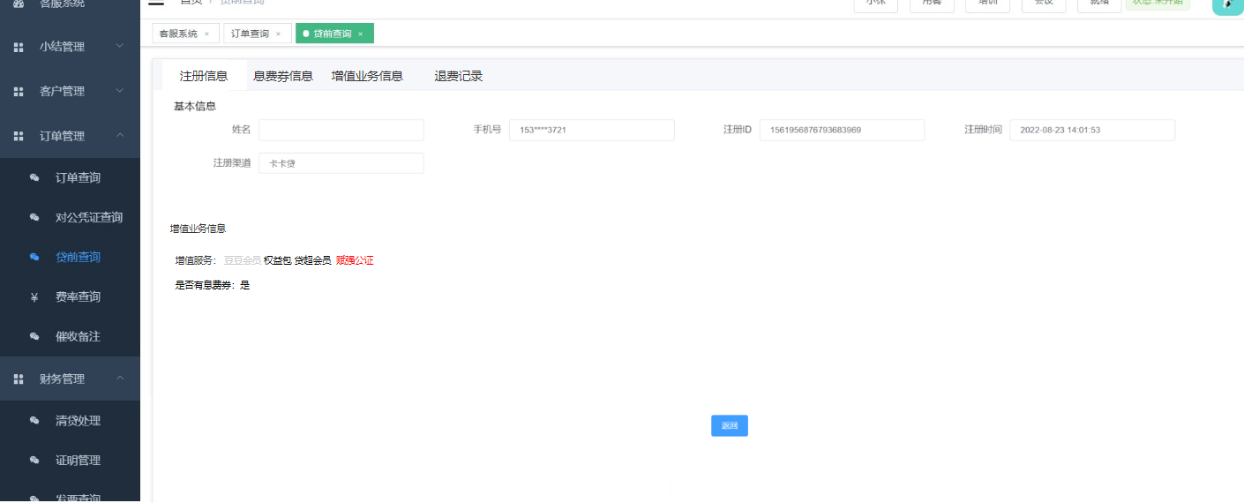
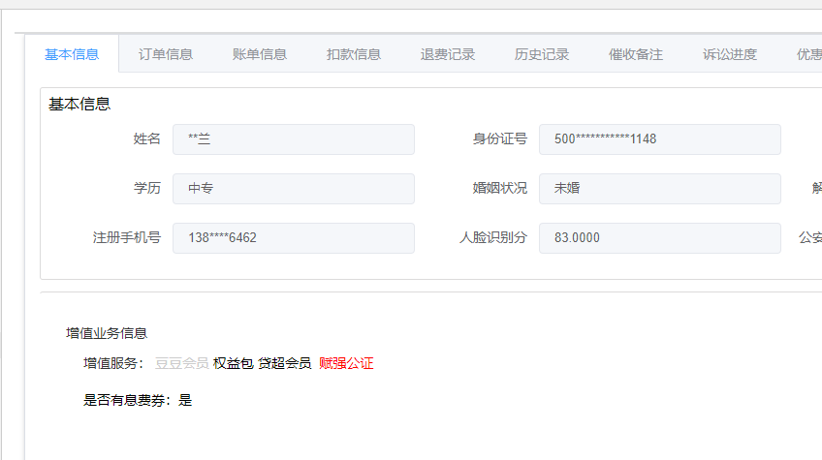
类型 | 维信卡卡贷、豆豆钱赋强公证协议 | 法信-赋强公证（客户端显示”诚信计划“）
适用人群 | 限部分维信卡卡贷、豆豆用户 | 仅限部分豆豆钱用户
 | 为提升客户还款履约能力，针对部分客户在申请贷款时会增加“赋强公证”协议合同，客户同意并贷款申请成功后，将会从客户绑定的银行卡中扣除赋强公证费用。扣款成功后视为客户同意并遵守赋强公证协议内容。
签署时注意事项 | 客户提现签署合同的时候，系统会提示同意按钮倒计时3秒后可点击，用户点击“我已知晓并确认”，后，需完成人脸识别，人脸识别成功，跳转借款完成页，并进入赋强流程。 点击“暂不签署”，不走赋强公证流程，跳转完成页。 | 借款流程中选择“诚信计划”，均由客户自行选择，以APP端显示为准。完成借款后，会跳转至公证页面进行信息完善，完成认证。若中途离开，再次进APP时会提醒客户前往完成认证。
赋强公证费用 | 180元 组成部分：120元（给予公证处的办理费用）+60元（保证费用，若借款人未发生逾期，会自动退回至借款人银行卡中） | 以APP端显示为准。（300元或者500元。无需告知客户）
赋强公证扣费后发送APP消息通知 | 扣款成功的消息通知——标题：赋强公证费用扣款成功提醒 发送消息通知：您x年x月x日借款签署的《借款补充协议》（赋强公证）协议已生效，公证处将从您的账户扣除120元公证费和60元保证金，其中60元保证金待全部还款后退还至您的借款账户xx银行0123（银行卡后4位）。 扣款失败的消息通知——标题：赋强公证费用扣款失败提醒 发送消息通知：您x年x月x日借款签署的《借款补充协议》（赋强公证）协议未生效，将不会产生任何费用，请按时还款。 保证金退款成功的提醒——标题：保证金退款成功提醒 发送消息通知：您x年x月x日的借款订单已经全部结清，该订单中由上海市北公证处收取的保证金60元已退款至xx银行0123（银行卡后4位） | 1、扣款成功与否都会在APP端进行消息通知； 2、若客户未完成公证费支付，可进入到“近期应还”页面可查询到公证费的支付情况。公证费暂时只支持自动批扣，不支持主动支付。
系统展示页面 | 为坐席更方便定位客户是否签订了赋强公证协议。在客服系统中给参与维信卡卡贷赋强公证协议的客户做了标识。查看路径如下： 路径1：VCSS系统>贷前查询>注册查询>增值服务信息 路径2：VCSS系统>订单查询/订单万能查询>基本信息>增值服务信息 | 路径1：VCSS系统>贷前查询>注册查询>增值服务信息>法信-赋强公证 路径2：VCSS系统>订单查询/订单万能查询>基本信息>增值服务信息>法信-赋强公证
注意事项 | 1、当查看到客户增值业务信息板块有“赋强公证”红色字样时，说明该客户签署了赋强公证协议。 2、若客户逾期超过3个月，会进行赋强公证执行； | 1、订单放款成功后的30分钟进行扣款，没扣到就会持续35天，每天尝试扣款。第35天还未扣款成功，则取消扣款。 2、电话小结勾选“营销活动-新活动咨询-法信-赋强公证” 3、签署”法信-赋强公正“的客户订单上会有”法信-赋强公证“标签展示； 4、扣款主体名称：成都美西云佳科技有限公司
客户不认可赋强公证费用的应对方案 | （120+60元） 一线、二线、高阶坐席： 安抚客户，话术应对（详情可查看《话术大全》）安抚无效可操作退费（仅可退费120元。）若客户不认可，要求全部退款，可为客户退款120元后（120元发送营业外支出工单，作业提交OA处理），引导客户清贷，客户清贷完成后60元会自动退回至客户银行卡中，60元退款时效：豆豆：实时，卡卡：1工作日 60元退款异常情况：退款中超3个工作日未到账处理流程：确认客户是否换绑卡 已换绑卡：无法原路退回，需客户提供银行卡信息，公证处线下打款 未换绑卡：安抚耐心等待，客户催促可邮件反馈催促退款公证处邮箱：【ljm@shibeinotary.com 】（需使用职场公共邮箱对接） | （以实际收费的为准） 1、退费优先引导联系服务方客服电话：028-82546466，服务时间：早上8点至晚上7点处理。客户不愿意联系服务方并坚持退费，尝试话术挽留； 2、取消订单无需引导客户联系服务方，尝试挽留，挽留失败，系统操作取消即可。 3、客户坚持退费，则升级主管，告知客户反馈服务方申请，预计1-3个工作日处理（原路退回）； 主管：直接操作退费，退费金额以系统为准，处理后一线&主管无需回电；
退费路径 | 退费路径：VCSS系统>贷前查询/订单查询/订单万能查询>增值业务信息>赋强公证，特殊退费。 | VCSS系统>贷前查询/订单查询/订单万能查询>增值业务信息>法信-赋强公证-退款/取消
退费记录查询路径 | 路径1：VCSS系统>贷前查询/订单万能查询>退费记录>赋强公证退费查询； 路径2：VCSS系统>财务管理>退费查询>增值业务退费查询 路径3：VCSS系统>操作日志管理>退费日志>增值业务退费查询 | 路径1：VCSS系统>贷前查询/订单万能查询>退费记录>赋强公证退费查询>法信-赋强公证； 路径2：VCSS系统>财务管理>退费查询>增值业务退费查询>法信-赋强公证 路径3：VCSS系统>操作日志管理>退费日志>增值业务退费查询>法信-赋强公证
返回 | 赋强公证签署UI图 | 法信-赋强公证签署UI图-知识库里直接搜”赋强公证”
 | 赋强公证客服系统UI图 | 法信-赋强公证客服系统UI图

